List1
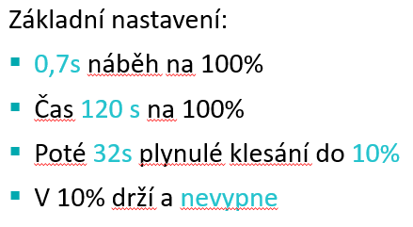
body pro vyplneni a postupne se bude "filtrovat seznam" mereni a když bude prazdne, tak tlacitko zalozit a pripravil by se novy program a cislo? + fajfka jestli je k tomu uz vytvoreny testovaci program?

Ty modré texty musí zákazník/obchodník definovat. Jinak si to akorát můžeme domýšlet.

